Ponderados
CÁLCULO DE PONDERADOS Proceso de Inscripción a Programas de Pregrado - I periodo de 2023 -
La Universidad del Cauca se permite aclarar que esta herramienta es ilustrativa, para que los aspirantes conozcan una aproximación a sus ponderados.

Aspirantes, recuerden que para hacer parte del proceso de inscripción deberán tener, en los resultados de las Pruebas Saber 11 o Icfes, un mínimo de 160 puntos para los programas ofertados en Popayán o de 150 para los programas en la modalidad de Regionalización
Haz clic,
si necesitas saber donde ubico
los resultados
 | ESCRIBA AQUÍ SUS RESULTADOS
 | Puntaje Global
 | Lectura Crítica
 | Matemáticas
 | Sociales y Ciudadanas
 | Ciencias Naturales
 | Inglés

FACULTAD | PROGRAMA | PUNTAJE GLOBAL MÍNIMO | PORCENTAJE POR COMPONENTES |  |  |  |  | Ponderado
 |  |  | Lectura Crítica | Matemáticas | Sociales y Ciudadanas | Ciencias Naturales | Inglés
Facultad de Artes | Artes Plásticas | 160 | 40% | 10% | 30% | 10% | 10% | 0.00
Facultad de Artes | Diseño Gráfico | 160 | 30% | 20% | 30% | 10% | 10% | 0.00
Facultad de Artes | Música Instrumental | 160 | 40% | 10% | 30% | 10% | 10% | 0.00
Facultad de Ciencias Agrarias | Ingeniería Agroindustrial | 160 | 20% | 35% | 10% | 25% | 10% | 0.00
Facultad de Ciencias Agrarias | Ingeniería Agroindustrial Diurno - Santander de Quilichao | 150 | 20% | 35% | 10% | 25% | 10% | 0.00
Facultad de Ciencias Agrarias | Ingeniería Agropecuaria | 160 | 20% | 35% | 10% | 25% | 10% | 0.00
Facultad de Ciencias Agrarias | Ingeniería Forestal | 160 | 20% | 35% | 10% | 25% | 10% | 0.00
Facultad de Ciencias Contables Economicas y Administrativas | Administración de Empresas | 160 | 32% | 30% | 10% | 10% | 18% | 0.00
Facultad de Ciencias Contables Economicas y Administrativas | Contaduría Pública | 160 | 30% | 25% | 25% | 10% | 10% | 0.00
Facultad de Ciencias Contables Economicas y Administrativas | Turismo | 160 | 20% | 20% | 30% | 10% | 20% | 0.00
Facultad de Ciencias de la Salud | Enfermería | 160 | 35% | 15% | 20% | 20% | 10% | 0.00
Facultad de Ciencias de la Salud | Fisioterapia | 160 | 30% | 15% | 20% | 20% | 15% | 0.00
Facultad de Ciencias de la Salud | Fonoaudiología | 160 | 30% | 15% | 15% | 30% | 10% | 0.00
Facultad de Ciencias de la Salud | Medicina | 160 | 30% | 20% | 15% | 20% | 15% | 0.00
Facultad de Ciencias Humanas y Sociales | Filosofía - Diurna | 160 | 40% | 10% | 25% | 10% | 15% | 0.00
Facultad de Ciencias Humanas y Sociales | Historia | 160 | 35% | 15% | 30% | 10% | 10% | 0.00
Facultad de Ciencias Humanas y Sociales | Licenciatura en Lenguas Modernas con Énfasis en Ingles y Francés – Santander de Quilichao | 150 | 20% | 11% | 16% | 13% | 40% | 0.00
Facultad de Ciencias Humanas y Sociales | Licenciatura en Etnoeducación | 160 | 20% | 20% | 30% | 20% | 10% | 0.00
Facultad de Ciencias Humanas y Sociales | Licenciatura en Literatura y Lengua Castellana | 160 | 40% | 15% | 20% | 10% | 15% | 0.00
Facultad de Ciencias Humanas y Sociales | Licenciatura en Lenguas Modernas con Énfasis en Inglés y Francés | 160 | 20% | 11% | 16% | 13% | 40% | 0.00
Facultad de Ciencias Humanas y Sociales | Geografía del Desarrollo Regional y Ambiental | 160 | 20% | 10% | 35% | 25% | 10% | 0.00
Facultad de Ciencias Naturales, Exactas y de la Educacion | Biología | 160 | 20% | 15% | 15% | 40% | 10% | 0.00
Facultad de Ciencias Naturales, Exactas y de la Educacion | Ingeniería Física | 160 | 20% | 30% | 10% | 30% | 10% | 0.00
Facultad de Ciencias Naturales, Exactas y de la Educacion | Licenciatura en Educación Física, Recreación y Deportes | 160 | 15% | 10% | 35% | 30% | 10% | 0.00
Facultad de Ciencias Naturales, Exactas y de la Educacion | Licenciatura en Educación Artística | 160 | 30% | 10% | 35% | 10% | 15% | 0.00
Facultad de Ciencias Naturales, Exactas y de la Educacion | Licenciatura en Ciencias Naturales y Educación Ambiental | 160 | 20% | 20% | 20% | 30% | 10% | 0.00
Facultad de Ciencias Naturales, Exactas y de la Educacion | Licenciatura en Matemáticas | 160 | 25% | 35% | 15% | 15% | 10% | 0.00
Facultad de Ciencias Naturales, Exactas y de la Educacion | Matemáticas | 160 | 25% | 40% | 10% | 15% | 10% | 0.00
Facultad de Ciencias Naturales, Exactas y de la Educacion | Quimica | 160 | 30% | 20% | 10% | 30% | 10% | 0.00
Facultad de Derecho, Ciencias Politicas y Sociales | Ciencia Política | 160 | 35% | 20% | 25% | 10% | 10% | 0.00
Facultad de Derecho, Ciencias Politicas y Sociales | Derecho | 160 | 35% | 20% | 25% | 10% | 10% | 0.00
Facultad de Derecho, Ciencias Politicas y Sociales | Derecho Diurno-Sede Santander de Quilichao | 150 | 30% | 15% | 30% | 15% | 10% | 0.00
Facultad de Derecho, Ciencias Politicas y Sociales | Derecho Nocturno Cohorte Especial Popayán | 150 | 30% | 20% | 20% | 20% | 10% | 0.00
Facultad de Ingeniería Civil | Arquitectura | 160 | 35% | 20% | 25% | 10% | 10% | 0.00
Facultad de Ingeniería Civil | Ingeniería Ambiental | 160 | 25% | 35% | 20% | 10% | 10% | 0.00
Facultad de Ingeniería Civil | Ingeniería Civil | 160 | 25% | 30% | 10% | 25% | 10% | 0.00
Facultad de Ingeniería Civil | Ingeniería Civil Diurno - Sede Santander de Quilichao | 150 | 25% | 30% | 10% | 25% | 10% | 0.00
Facultad de Ingeniería Electrónica y Telecomunicaciones | Ingeniería de Sistemas | 160 | 25% | 35% | 10% | 20% | 10% | 0.00
Facultad de Ingeniería Electrónica y Telecomunicaciones | Ingeniería Electrónica y Telecomunicaciones | 160 | 25% | 35% | 10% | 20% | 10% | 0.00
Facultad de Ingeniería Electrónica y Telecomunicaciones | Ingeniería en Automática Industrial | 160 | 25% | 35% | 10% | 20% | 10% | 0.00
Facultad de Ingeniería Electrónica y Telecomunicaciones | Tecnología en Telemática | 160 | 25% | 35% | 10% | 20% | 10% | 0.00

Como ubicar resultados
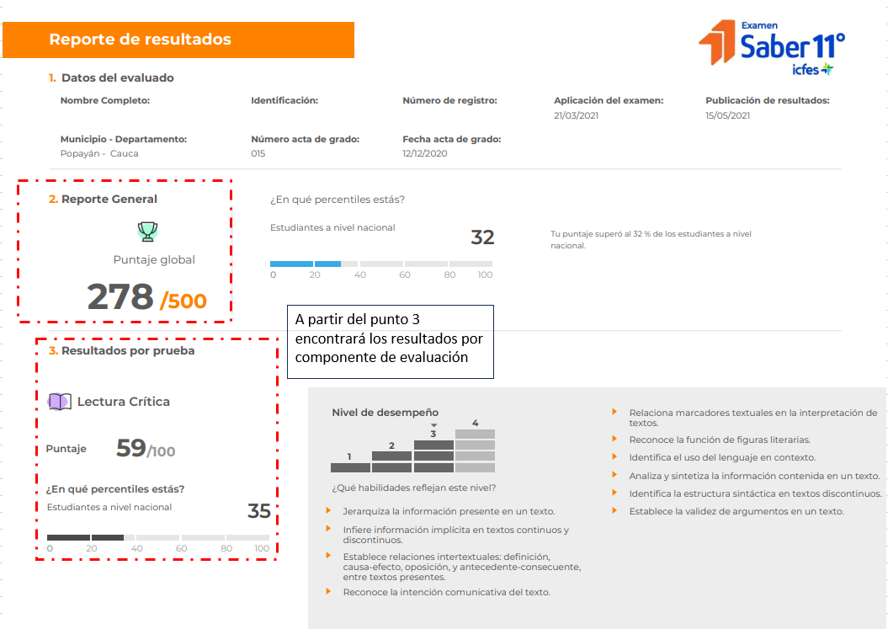
El puntaje global y los puntajes por cada prueba los encontrará en el REPORTE DE RESULTADOS ESTUDIANTE •SABER 11•

